Мебель 1,2эт
Объект: "Гостиничный комплекс 4* Cosmos Omsk в г. Омске"
ВЕДОМОСТЬ ОТДЕЛЬНЫХ ПРЕДМЕТОВ МЕБЕЛИ

Общественные зоны: 1 и 2эт
№ | Помещение | Наименование | Визуализация | Техническая информация | Ед.изм. | Кол-во, шт. | Примечание
1 этаж
1 | №101 Ресепшн | Шкаф | 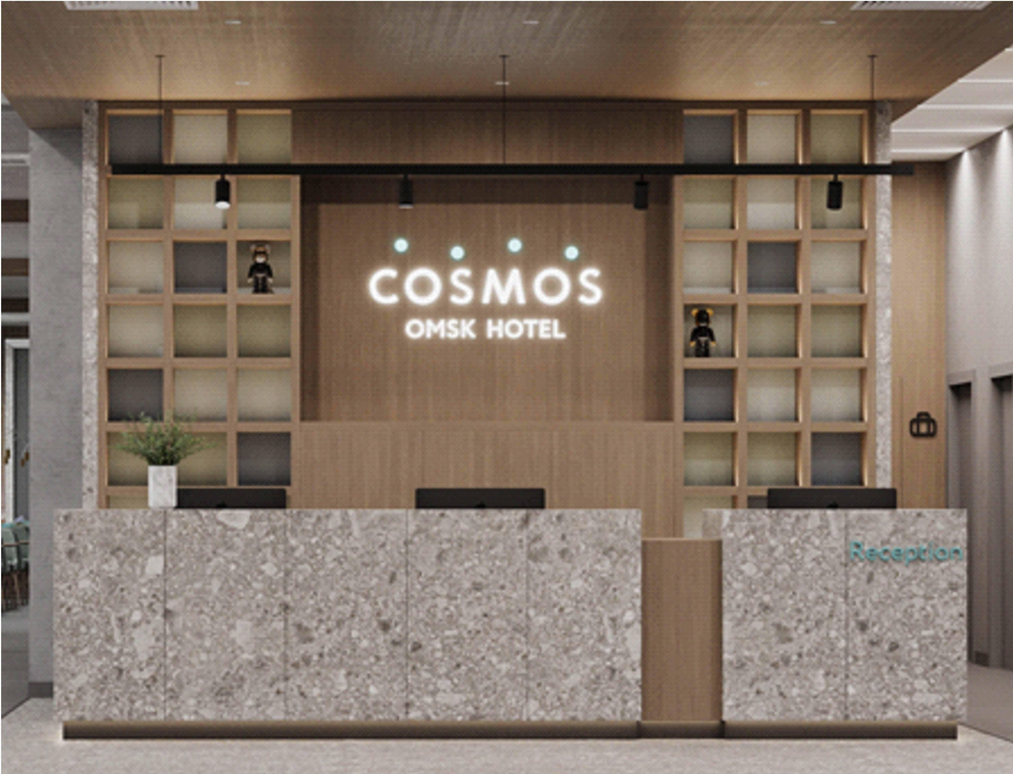 | Отделка ЛДСП Egger H3170 ST12 Дуб Кендалл натуральный. ‐ «Задняя» стенка стеллажа (цветные вставки): Цвет 1‐ Egger U717 ST9 Дакар серый Цвет 2‐ Egger U732 ST9 Серый пыльный Цвет 3‐ Egger U216 ST9 Камель бежевый ‐ Цоколь Egger U732 ST9 Серый пыльный ‐ «Задняя» стенка нижних тумб (за фасадами): оргалит + мебельные черные ручки, петли с доводчиками Подсветка по полкам. | шт | 1 | Предложить подстветку по нижнему краю стойки (оттенки света аналогично цвету основной вывески "cosmos" в центре стенки. Отделка исскуственным керамогранитом. Цвет согласовать на этапе проработки. Схема в разделе: "схемы мебели индивидуального изготовления"
2 | №101 Ресепшн | Стойка |  | Столешницы ‐ 32 мм Ручка скоба, цвет черный. ЛДСП 25 мм Egger H3170 ST12 Дуб Кендалл натуральный Цоколь тумбы Egger U732 ST9 Серый пыльный отделка керамогранит Refin Ceppo di Grè 1200х600мм встраевыемые розетки | шт | 1 | Адаптировать стойку ресепшена в соотвествии с прилагаемым чертежом. Положение администраторов стоя, расположение техники для работы стоя, организация ящиков для хранения максимально в соответствии со схемой. Конечный чертеж согласвать с Заказчиком. Схема в разделе: "FRONT DESK (Вариант внутреннего наполнения стойки рецепшн)
3 | №101 Ресепшн | Кресло |  | Компьютерное кресло Рива 6001‐1 S | шт | 3
4 | №101 Ресепшн | Диван (два подлокотника) | 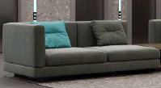 | Индивидуального изготовления в соответствиии с визуализацией 1650х850 мм Обивка: Вар 1‐ Daylight Stamina Duckegg. Вар 2 ‐ Galleria Arben Design: Casual Color: 22‐Abyss. Вар 3 ‐ Galleria Arben Design: Omni Colour: 23‐Emerald Опора у дивана ‐ черная металлическая (возможны квадратные ножки) | шт | 2 | Обивочная ткань должна быть не горючая (пример "тревира"). Если ножки не на колесиках, необходимы противоскользящие накладки. За диванами по размеру спинки предложить декоративную стенку (см.примеры встраеваемые или отдельно стоящие). Необходимо что бы гости выходящие из лифта не выходили на спинку дивана. Конечный чертеж согласвать с Заказчиком.
5 | №101 Ресепшн | Диван (один подлокотник) |  |  | шт | 2 | учесть зеркальность подлокотников Конечный чертеж согласвать с Заказчиком.
6 | №101 Ресепшн | Столик журнальный |  | Индивидуального изготовления в соответствиии с визуализаией. 550х550х900мм МДФ + палуба (дуб)+ шпон дуба /тонировка+лак. на колесных опорах 50мм, прорезиненое; дно ‐ со стопором. | шт | 1 | Конечный чертеж согласвать с Заказчиком.
7 | №101 Ресепшн | Столик журнальный |  | Индивидуального изготовления в соответствии с визуализацией. Ø600мм, H=600мм, МДФ + палуба (дуб)+ массив дуба /тонировка+лак, эмаль | шт | 2 | Конечный чертеж согласвать с Заказчиком.
8 | №101 Ресепшн | Кресло |  | 850х850мм, Denman Storm Gray Chair Article (или аналог) цвет в соответствии с моделью. Рама из массива бука Отделка ткань | шт | 4
9 | №104 Гардероб | Стойка | 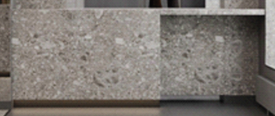 | 2910х600х900(h) Столешница, полки из ЛДСП отделка в цвете Egger U 732 ST9 Серый-пыльный Отделка фасада стойки искусственным керамогранитомт в цвете Refin Ceppo di Grè 1200х600мм | шт | 1 | Отделка исскуственным керамогранитом. Цвет согласовать на этапе проработки.
10 | №107 Лобби-бар | Шкаф | 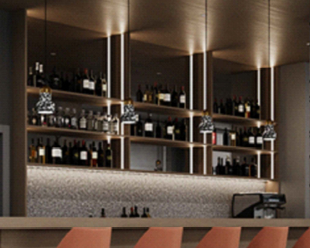 | Отделка ЛДСП Egger H3170 ST12 Дуб Кендалл натуральный, столешница Tristone MT‐001 Grise, цоколь съемный из нержавеющей стали,предусмотретьпрофиль для Led ленты + зазор для монтажа зеркал. | шт | 1 | Предусмотреть подстветку по нижней границе стойки, согласовать отдельно. Отделка исскуственным керамогранитом. Цвет согласовать на этапе проработки. Схема в разделе: "схемы мебели индивидуального изготовления"
11 | №107 Лобби-бар | Барная стойка | 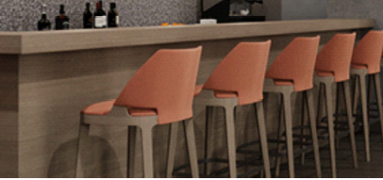 | Столешница искусственный камень Tristone® Byzantine MT-001 Grise Фасад ЛДСП отделка Egger H3170 ST12 Дуб Кендалл натуральный | шт | 1 | Схема в разделе: "схемы мебели индивидуального изготовления"
12 | №107 Лобби-бар | Барная стойка |  | Столешница искусственный камень Tristone® Byzantine MT-001 Grise Фасад керамогранит Refin Ceppo di Grè 1200х600 | шт | 1 | Схема в разделе: "схемы мебели индивидуального изготовления"
13 | №107 Лобби-бар | Стул барный |  | Индивидуального изготовления в соответствиии с визуализацией Обивка: Вар 1‐ MUK.FAVOLA 630 Вар 2 ‐ Daylight Stamina Brick Item number 37700022 Ножки ‐ орех, ограничитель для ног ‐ хром | шт | 14
14 | №107 Лобби-бар №122 ресторан | Стол обеденный |  | Индивидуального изготовления в соответствиии с визуализацией 800х1200х760(h) цвет в соответствии с визуализацией | шт | 43 | Конечный чертеж согласвать с Заказчиком.
15 | №107 Лобби-бар №122 ресторан | Стул |  | 430х580х950 мм Оранжевые стулья в зоне лобби бара 20шт: Вар 1‐ MUK.FAVOLA 630 Вар 2 ‐ Daylight Stamina Brick Item number 37700022 Стулья в ресторане 76+76шт: По бренд‐буку ‐ Beni 2.00360 + Beni 2.00399 Рекомендация дизайнеров 76+76шт: Daylight Stamina Colour: Spruce + Daylight Stamina Colour: Limestone | шт | 172 | Модель стульев должна иметь возможность штабелироватся.
16 | №122 Ресторан | Станция официанта |  | 1200х400х1100 мм МДФ крашеный NCS S 8000‐N, Дверцы выполнить также из МДФ в выбранном цвете. | шт | 1 | Схема в разделе: "схемы мебели индивидуального изготовления"
17 | №122 Ресторан Шведская линия | Шкаф МД-1 | 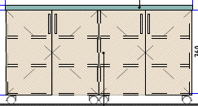 | 1700х700х900 мм Отделка: Столешница искусственный камень Tristone® Byzantine MT‐001 Grise ЛДСП отделка Egger H3170 ST12 Дуб Кендалл натуральный | шт | 1 | Требует увязки с ТХ ресторана Схема в разделе: "схемы мебели индивидуального изготовления"
18 | №122 Ресторан Шведская линия | Шкаф МД-2 | 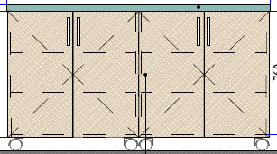 | 1620х700х900 мм Отделка: Столешница искусственный камень Tristone® Byzantine MT‐001 Grise ЛДСП отделка Egger H3170 ST12 Дуб Кендалл натуральный | шт | 4 | Требует увязки с ТХ ресторана Схема в разделе: "схемы мебели индивидуального изготовления"
19 | №122 Ресторан Шведская линия | Шкаф МД-3 | 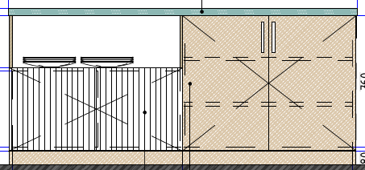 | 1500х700х900 мм Отделка: Столешница искусственный камень Tristone® Byzantine MT‐001 Grise ЛДСП отделка Egger H3170 ST12 Дуб Кендалл натуральный филёнчатая часть фасада МДФ крашенный NCS S 2000 | шт | 2 | Требует увязки с ТХ ресторана Схема в разделе: "схемы мебели индивидуального изготовления"
20 | №122 Ресторан Шведская линия | шкаф холодильный | 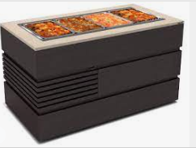 | Индивидуального изготовления в соответствиии с визуализацией 1286x851x1555мм корпус из МДФ столешница из искустсенного камня. Цветовые решения в соответствии с визуализацией. Размеры отверстий уточнить с Заказчиком по мере изготовления. | шт | 5 | Требует увязки с ТХ ресторана. Конечный чертеж согласвать с Заказчиком.
2 этаж
21 | №210 переговорная | Комод консоль | 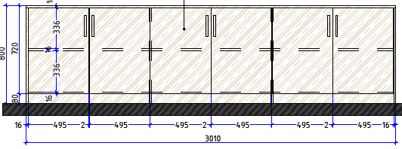 | 3010х350х800 ЛДСП Egger H3170 ST12 Дуб Кендалл натуральный | шт | 1 | Схема в разделе: "Схемы мебели индивидуального изготовления"
22 | №210 переговорная | Комод консоль | 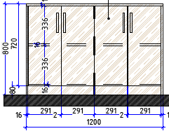 | 1200х350х800 ЛДСП Egger H3170 ST12 Дуб Кендалл натуральный | шт | 1 | Схема в разделе: "Схемы мебели индивидуального изготовления"
23 | №210, 211 переговорная | Конференц стол | 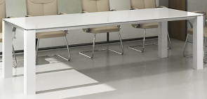 | Индивидуального изготовления в соответствиии с визуализацией конференц-стол Пионер k31_2 Стекло непрозрачное с алюм. профилем 2400х900х800. Цвет в соотвтетствии с визуализацией. | шт | 2 | Конечный чертеж согласвать с Заказчиком.
24 | №210, 211 переговорная | Кресло | 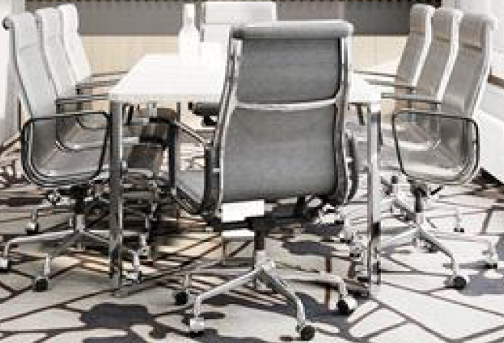 | Подобрать аналог в соответствиии с визуализацией Цвет в соответствии с визуализацией. | шт | 16
25 | №211 переговорная | Комод консоль | 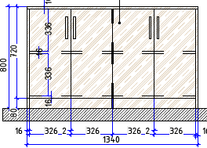 | 1340х350х800 ЛДСП Egger H3170 ST12 Дуб Кендалл натуральный | шт | 2 | Схема в разделе: "Схемы мебели индивидуального изготовления"
26 | №212 Кофе-брейк | Диван | 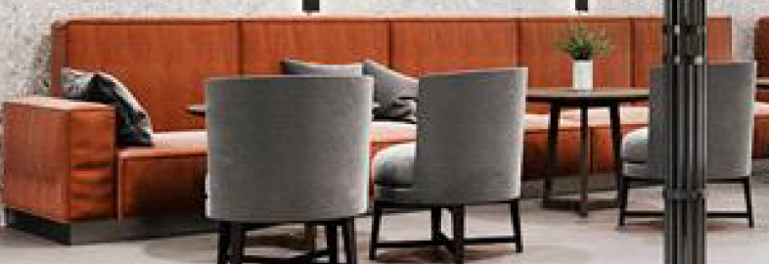 | 3800х840х690мм по прототипу De Sede DS-21 Предусмореть наклон спинки 13-15 градусов. Высота посадки 55-60 Обивка: Вар 1‐ Daylight Stamina Brick Item number 37700022 Вар 2 ‐ Daylight Premiero Color: Sienna. Опора у дивана ‐ черная металлическая (возможны квадратные ножки) Подушки 45х45 (10шт): ‐Daylight La Roca Design: Galdos Colour: Pewter ‐ 5 шт ‐Daylight La Roca Design: Basil Colour: Slate ‐ 5 шт | шт | 2 | Конечный чертеж согласвать с Заказчиком.
27 | №212 Кофе-брейк | Кресло |  | 610х660х680мм FlexformFeel Good Soft ( или аналог) Предусмореть наклон спинки 13-15 градусов. Высота посадки 55-60 Обивка: Вар 1 ‐ Daylight Premiero Color: Charcoal Вар 2 ‐ Galleria Arben Softly Design: Casual Colour: 01 ‐ Steel. Вар 3 ‐ Galleria Arben Omni Colour: 05‐Shadow Ножки ‐ массив крашенный NCS S 8000‐N | шт | 8 | Предложить наклон спинки более удобный для расслабленного сидения. Конечный чертеж согласвать с Заказчиком.
28 | №212 Кофе-брейк | Столик журнальный |  | Индивидуального изготовления в соответствии с визуализацией Ø600мм, H=600мм, МДФ + палуба (дуб)+ массив дуба /тонировка+лак, эмаль | шт | 4 | Конечный чертеж согласвать с Заказчиком.
29 | №212 Кофе-брейк | Стол барный |  | Ø700мм, h=1110мм Подстолье металл, столешница Отделка ЛДСП Egger H3170 ST12 Дуб Кендалл натуральный. Цвет подстолья черный. | шт | 4
30 | №214 Фойе | Шкаф ресепшн | 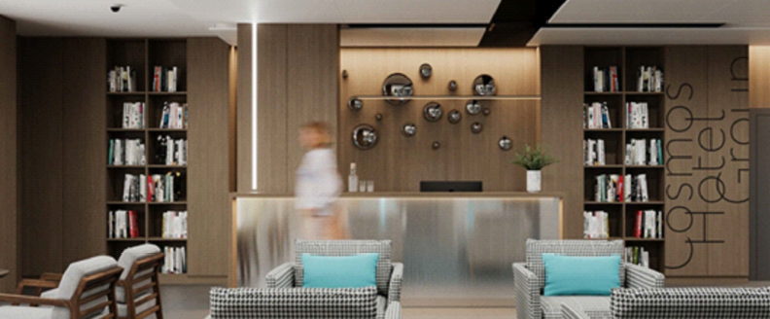 | Отделка ЛДСП Egger H3170 ST12 Дуб Кендалл натуральный | шт | 2 | Схема в разделе: "Схемы мебели индивидуального изготовления"
31 | №214 Фойе | обшивка стены мебельными щитами | 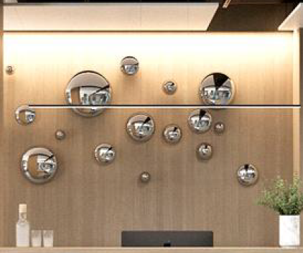 | Индивидуального изготовления в соответствиии с визуализацией 3206х3000(h) Отделка ЛДСП Egger H3170 ST12 Дуб Кендалл натуральный | м2 | 9.6
32 | №214 Фойе | Стойка ресепшн |  | Алюминиевая композитная панель сатинированная BILDEX scratch BS1307 стальной царап. (Или аналог с покрытием такой-же фактуры) 4000х1220х3мм Отделка ЛДСП Egger H3170 ST12 Дуб Кендалл натуральный | шт | 1 | Схема в разделе: "Схемы мебели индивидуального изготовления"
33 | №214 Фойе | Диван |  | Индивидуального изготовления в соответствиии с визуализацией 2000х840х690мм Обивка: Вар 1‐ Daylight Stamina Brick Item number 37700022 Вар 2 ‐ Daylight Premiero Color: Sienna. Опора у дивана ‐ черная металлическая (возможны квадратные ножки) Подушки 45х45 (10шт): ‐Daylight La Roca Design: Galdos Colour: Pewter ‐ 5 шт ‐Daylight La Roca Design: Basil Colour: Slate ‐ 5 шт | шт | 2 | Конечный чертеж согласвать с Заказчиком.
34 | №214 Фойе | Кресло |  | Индивидуального изготовления в соответствиии с визуализацией Подушки 30х50 4шт: цвет в соответствии с визуализацией. Beni 2.00360 или аналог | шт | 4 | Конечный чертеж согласвать с Заказчиком.
35 | №214 Фойе | Кресло |  | Индивидуального изготовления в соответствиии с визуализацией 850х850мм, Denman Storm Gray Chair Article (или аналог) Рама из массива бука Отделка ткань | шт | 4
36 | №214 Фойе | Кресло администратора |  | Кресло офисное ( сетка) Рива 6001‐1 S Цвет хром. | шт | 1
37 | №214 Фойе | Столик журнальный |  | Ø600мм СТОЛИК ЖУРНАЛЬНЫЙ PRIS BY GRAMERCY HOMER 12455 (или аналог) | шт | 2
38 | №214 Фойе | Столик журнальный | 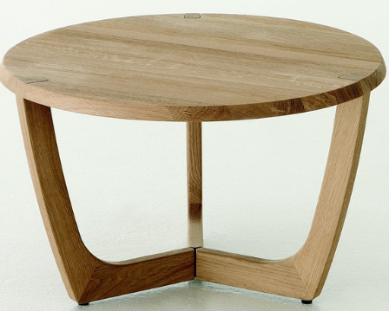 | стол журнальный индивидуального изготовления диаметр 600 мм высота 600 мм. цвет в цвет основания кресла (поз. 35) | шт | 2 | Конечный чертеж согласвать с Заказчиком.
39 | №215 Конференц зал | Стол рабочий |  | Denman Storm Gray Chair Article 2400х600х800(h)мм* стол (кафедра) для конференц-зала | шт | 4 | Конечный чертеж согласвать с Заказчиком.
40 | №215 Конференц зал | Стул |  | Подобрать аналог в соответствиии с визуализациейСтул (для рабочего стола). Цвет в соответствии с визуализацией. | шт | 8
41 | №215 Конференц зал | Стул |  | Кресло (для конференц-зала). Нераскладное, штабилируемое | шт | 300

Номерной Фонд: номера Стандарт и МГН (без учета номеров Люкс)
№ | Помещение | Наименование | Визуализация | Техническая информация | Ед.изм. | Кол-во, шт. | Примечание
1 |  | Прикроватная тумба | 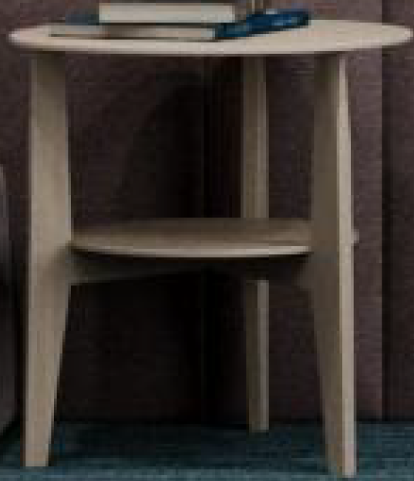 | D=450мм, H=450мм Столешница и каркас ЛДСП отделка Egger H3170 ST12 Дуб Кендалл натуральный | шт | 352 | Конечный чертеж согласвать с Заказчиком.
2 | Номера Стандарт | Консоль с выдвижными ящиками | 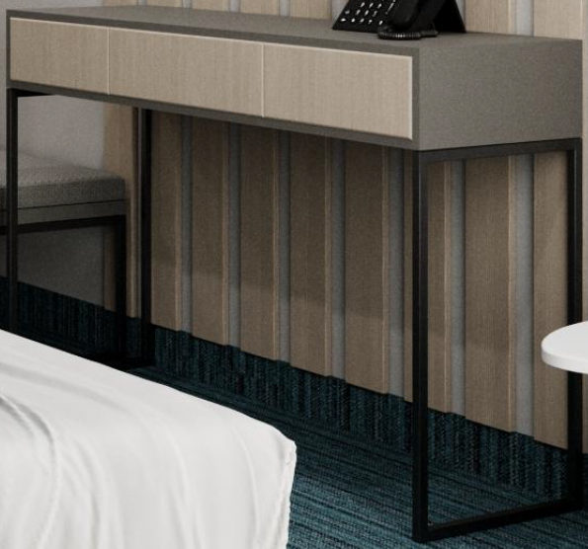 | 1200х450х750(h) Каркас - профиль мераллический RAL 9004; Столешница и стенки - ЛДСП Egger U732 ST9 Серый-пыльный; Ящики фасад ЛДСП Egger Н3170 ST12 Дуб Кендалл натуральный | шт | 170 | Схема в разделе: "Схемы мебели индивидуального изготовления"
3 | Номера МГН | Консоль с выдвижными ящиками и встроенным холодильником | 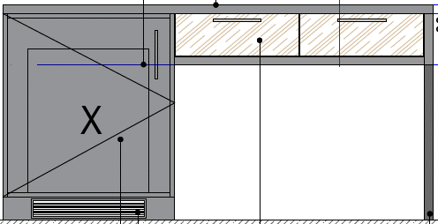 | 1500х600х750(h) Каркас - профиль мераллический RAL 9004; Столешница и стенки - ЛДСП Egger U732 ST9 Серый-пыльный; Ящики фасад ЛДСП Egger Н3170 ST12 Дуб Кендалл натуральный; Тумба под холодильный шкаф 420х420х500 ЛДСП Egger U732 ST9 Серый-пыльный | шт | 6 | Схема в разделе: "Схемы мебели индивидуального изготовления"
4 | Номера Стандарт | Прикроватный столик |  | Прикроватный столик Jimi белого цвета (или аналог) ш-50 см;в-45 см.;г-41 см Артикул: IMR-1052084 | шт | 170 | Конечный чертеж согласвать с Заказчиком.
5 | Номера Стандарт и МГН | Полу-кресло |  | Полу-кресло 520х520хh750. Ткань. кат. Jacquard top choice Design: SA 18718Y Shade:56890 Art:4992010019 (30). Альтернатива по 3D (бюджет): Вар 1 ‐ Союз М Velvet Lux 87 (соответствует Beni 2.00387) Вар 2‐ Textile Plus Joker ‐ Joker 11. Альтернатива по 3D (дороже): Вар1 ‐ Daylight Stamina Lavender Вар 2 ‐ Galleria Arben Softly Casual 16‐River | шт | 176 | сигаретный тест
6 | Номера Стандарт и МГН | Пуф |  | Пуф. 600x450xh450 Ткань. кат. Jacquard top choice Design: SA 18718Y Shade:56890 Art:4992010019 (30). Альтернатива по 3D (бюджет): Вар 1 ‐ Союз М Velvet Lux 87 (соответствует Beni 2.00387) Вар 2‐ Textile Plus Joker ‐ Joker 11. Альтернатива по 3D (дороже): Вар1 ‐ Daylight Stamina Lavender Вар 2 ‐ Galleria Arben Softly Casual 16‐River Металл ‐ порошковая окраска RAL 9004. | шт | 176 | сигаретный тест
7 | Номера Стандарт | Шкаф платяной | 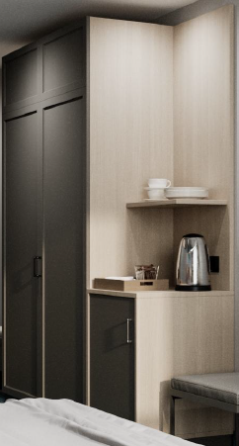 | Шкаф платяной 1950х600х2300 Фасад: МДФ крашенный RAL 7037; Каркас и наполнение - ЛДСП: Egger U 732 ST9 Серый-пыльный; Открытые полки - ЛДСП Egger H3170 ST12 Дуб Кендал натуральный | шт | 170 | Учесть зеркальность номеров При расположении полок учесть положение электрощита Схема в разделе: "Схемы мебели индивидуального изготовления"
8 | Номера МГН | Шкаф платяной | 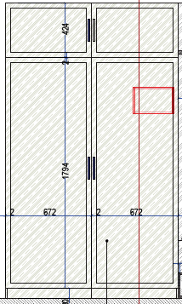 | Шкаф платяной 1350х600х2300 Фасад: МДФ крашенный RAL 7037; Каркас и наполнение - ЛДСП: Egger U 732 ST9 Серый-пыльный; | шт | 6 | При расположении полок учесть положение электрощита Схема в разделе: "Схемы мебели индивидуального изготовления"
9 | Номера Стандарт | Багажница+ подушка | 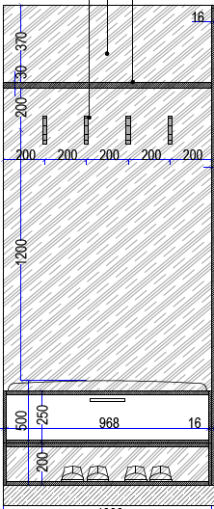 | Багажница+ подушка 450х1000 ( "Дом Caro" кол-ия:Duetto диз: Amigo цв. 26-Aluminium) + вешалки на панели 1000х450х2300 ЛДСП отделка Egger U 732 ST9 Серый-пыльный | шт | 170 | Схема в разделе: "Схемы мебели индивидуального изготовления"
10 | Номера МГН | Багажница+ подушка | 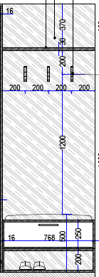 | Багажница+ подушка 450х800 ( "Дом Caro" кол-ия:Duetto диз: Amigo цв. 26-Aluminium) + вешалки на панели 1000х450х2300 ЛДСП отделка Egger U 732 ST9 Серый-пыльный | шт | 6 | Схема в разделе: "Схемы мебели индивидуального изготовления"
11 | Номера Стандарт и МГН | Мягкие панели отделки |  | 1400х200 мм Мягкие панели ‐ ткань кат. "Дом Caro". Кол‐ия: Duetto диз: Sparkle цв. 10‐Smoke (Индивидуальное изготовление). Диз: Sparkle цв. 10‐Smoke Альтернатива по 3D (бюджет): Вар 1 ‐ Союз М Velvet Lux 87 (соответствует Beni 2.00387) Вар 2‐ Textile Plus Joker ‐ Joker 17 Альтернатива по 3D (дороже): Вар 1 ‐ Galleria Arben Softly 13‐Quartz Вар 2‐ Daylight Stamina Zinc. | шт | 1408 | сигаретный тест
12 | Номера Стандарт и МГН | Мягкие панели отделки | 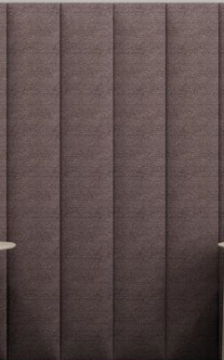 | 1400х400 мм Мягкие панели ‐ ткань кат. "Дом Caro". Кол‐ия: Duetto диз: Sparkle цв. 10‐Smoke (Индивидуальное изготовление). Диз: Sparkle цв. 10‐Smoke Альтернатива по 3D (бюджет): Вар 1 ‐ Союз М Velvet Lux 87 (соответствует Beni 2.00387) Вар 2‐ Textile Plus Joker ‐ Joker 17 Альтернатива по 3D (дороже): Вар 1 ‐ Galleria Arben Softly 13‐Quartz Вар 2‐ Daylight Stamina Zinc. | шт | 352 | сигаретный тест
13 | Номера Стандарт и МГН | Рейки декоративные | 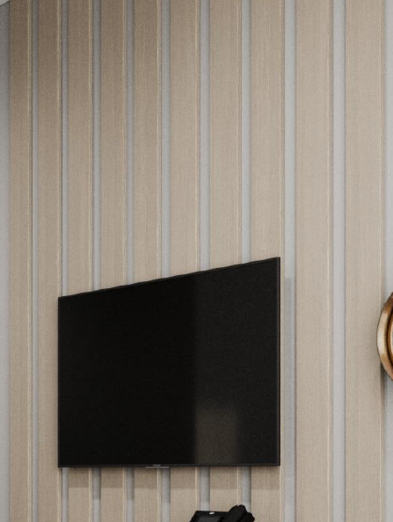 | 2830х100х10 ЛДСП Панели отделка Egger H3170 ST12 Дуб Кендалл натуральный | шт | 1760 | размеры уточнить после возведения перегородок
14 | Номера Стандарт | Боковые панели |  | 1400х802 ЛДСП Панели отделка Egger H3170 ST12 Дуб Кендалл натуральный | шт | 170 | Размер уточнить после возведения перегородок
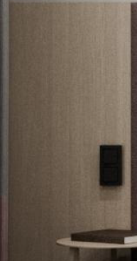
15 | Номера Стандарт | Боковые панели |  | 1400х553 ЛДСП Панели отделка Egger H3170 ST12 Дуб Кендалл натуральный | шт | 170 | Размер уточнить после возведения перегородок
16 | Номера МГН | Боковые панели |  | 1400х535 ЛДСП Панели отделка Egger H3170 ST12 Дуб Кендалл натуральный | шт | 6 | Размер уточнить после возведения перегородок
17 | Номера МГН | Боковые панели |  | 1400х785 ЛДСП Панели отделка Egger H3170 ST12 Дуб Кендалл натуральный | шт | 6 | Размер уточнить после возведения перегородок
18 | Номера МГН | Боковые панели |  | 1400х1899 ЛДСП Панели отделка Egger H3170 ST12 Дуб Кендалл натуральный | шт | 6 | Размер уточнить после возведения перегородок

